物販用請求書(記入例)
請求書に付されている①～⑨の入力箇所は注文書の①～⑨から転記
・必ず８桁の会社コードを入力
☆適格請求書発行事業者登録番号について
・登録済の場合→１３桁の登録番号を入力
・登録無の場合→登録無の欄にプルダウンで【〇】を選択
・住所、会社名、電話番号、ＦＡＸ番号はゴム印でも可
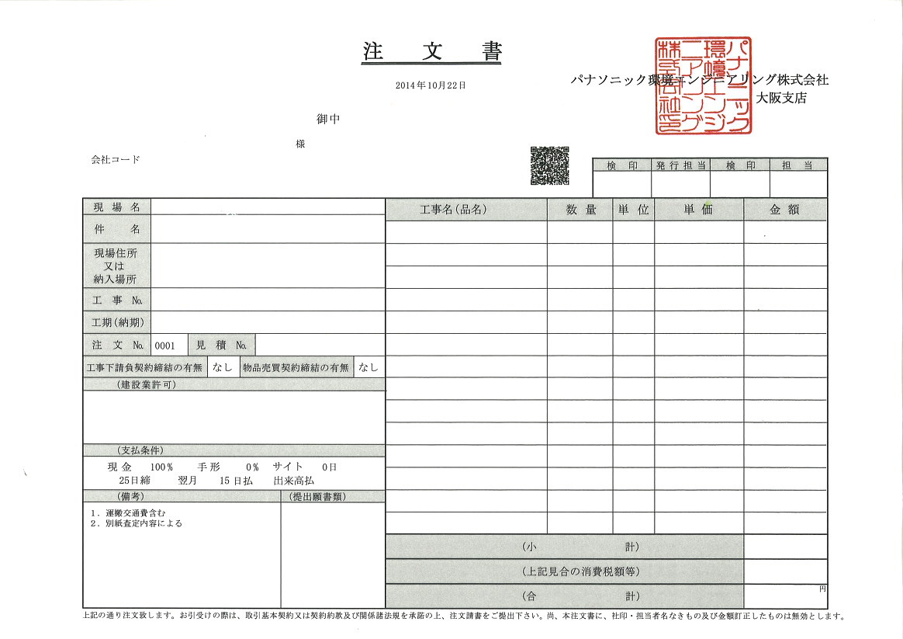
 |  | 請 求 書 （物販用）
西暦で入力
 |  |  |  |  |  |  | 年 |  |  | 月 |  |  | 日 |  |  |  |  |  |  |  | ver.2025.09.16
 |  |  |  |  |  |  |  |  |  |  |  |  |  |  |  |  |  |  |  |  | 【入力用(協力会社控)】
パナソニック環境エンジニアリング株式会社 殿 |  |  |  |  |  |  |  |  |  |  |  |  |  |  |  | 会社コード
①
 |  |  |  |  |  |  |  |  |  |  |  |  |  |  |  | 登録番号 |  | T |  |  |  | 登録無
■注文書あり
注文書から転記
■注文書なし（契約締結等）
【現場名】【件名】【工事Ｎｏ.】⇒当社現場担当者に確認し入力
【注文Ｎｏ.】⇒空欄
 |  |  |  |  |  |  |  |  |  |  |  |  |  |  |  | 住所
②
現場名 |  |  |  |  |  |  |  |  |  |  |  |  |  |  |  | 会社名
件名
工事№ |  |  |  |  |  |  |  |  |  |  |  |  |  |  |  | 電話番号
④
注文№ |  |  |  |  |  |  |  |  |  |  |  |  |  |  |  | ＦＡＸ番号

＜注意事項＞
①【入力用（協力会社控）】以外への入力は不要です。
② 消費税額は四捨五入で自動計算されます。
③【提出用（担当者控）】【提出用（経理控）】【納品
書】を印刷し社印押印後当社提出。社印の無い請求
書・納品書は無効です。
④ 受領書が必要な場合は返信用封筒を同封して郵送して
下さい。返信用封筒が無い場合の受領書の返送は出来
かねます。
月日 | 材料及び商品 |  |  |  | 数 量 |  |  | 単位 |  | 単 価 |  |  |  |  | 金 額
取引日（課税資産の譲渡等を行なった日）
例) 納品日・受渡し日 など
⑤
材料及び商品ごとに入力
「一式」で入力する場合は内訳明細書を添付

データの入力が出来るのは黄色く塗られている個所のみ

小計 |  |  |  |  |  |  |  |  |  |  |  |  |  |  | 0
上 記 見 合 い の 消 費 税 額 |  |  |  | ※消費税率8％は軽減税率対象 |  |  |  |  |  | 消費税率 |  |  |  |  | 0

 |  |  |  |  |  |  |  |  |  |  | （ | 8 | ) | ％
合 計 請 求 金 額 |  |  |  |  |  |  |  |  |  |  |  |  |  |  | 0

プルダウンで消費税率を選択
※軽減税税率8％の場合、【8％】を選択
備考

 |  |  |  |  |  |  |  |  |  |  |  | 8 | ※消費税率8％は軽減税率対象

 |  | 請 求 書 （物販用）

貴社社印押印
 |  |  |  |  |  |  | 年 |  |  | 月 |  |  | 日 |  |  |  |  |  |  |  |  |  |  |  | ver.2025.09.16
 |  |  |  |  |  |  |  |  |  |  |  |  |  |  |  |  |  |  |  |  |  |  |  |  | 【提出用(担当者控)】
パナソニック環境エンジニアリング株式会社 殿 |  |  |  |  |  |  |  |  |  |  |  |  |  |  |  | 会社コード
 |  |  |  |  |  |  |  |  |  |  |  |  |  |  |  | 登録番号 |  | T |  |  |  | 登録無 |  |  | 社印
 |  |  |  |  |  |  |  |  |  |  |  |  |  |  |  | 住所

現場名 |  |  |  |  |  |  |  |  |  |  |  |  |  |  |  | 会社名
件名
工事№ |  |  |  |  |  |  |  |  |  |  |  |  |  |  |  | 電話番号
注文№ |  |  |  |  |  |  |  |  |  |  |  |  |  |  |  | ＦＡＸ番号

材料及び商品 |  |  |  |  | 数 量 |  |  | 単位 |  | 単 価 |  |  |  |  | 金 額

小計 |  |  |  |  |  |  |  |  |  |  |  |  |  |  | 0
上 記 見 合 い の 消 費 税 額 |  |  |  | ※消費税率8％は軽減税率対象 |  |  |  |  |  | 消費税率 |  |  |  |  | 0

 |  |  |  |  |  |  |  |  |  |  | （ | 8 | ) | ％
合 計 請 求 金 額 |  |  |  |  |  |  |  |  |  |  |  |  |  |  | 0

備考 |  |  |  |  |  |  |  |  | パナソニック環境 現場

 |  |  |  |  |  |  |  |  | 検 印 |  |  | 検 印 |  |  | 検 印 |  | 担当者

当社押印欄

 |  | 請 求 書 （物販用）

貴社社印押印
 |  |  |  |  |  |  | 年 |  |  | 月 |  |  | 日 |  |  |  |  |  |  |  |  |  |  |  | ver.2025.09.16
 |  |  |  |  |  |  |  |  |  |  |  |  |  |  |  |  |  |  |  |  |  |  |  |  | 【提出用(経理控)】
パナソニック環境エンジニアリング株式会社 殿 |  |  |  |  |  |  |  |  |  |  |  |  |  |  |  | 会社コード
 |  |  |  |  |  |  |  |  |  |  |  |  |  |  |  | 登録番号 |  | T |  |  |  | 登録無 |  |  | 社印
 |  |  |  |  |  |  |  |  |  |  |  |  |  |  |  | 住所

現場名 |  |  |  |  |  |  |  |  |  |  |  |  |  |  |  | 会社名
件名
工事№ |  |  |  |  |  |  |  |  |  |  |  |  |  |  |  | 電話番号
注文№ |  |  |  |  |  |  |  |  |  |  |  |  |  |  |  | ＦＡＸ番号

材料及び商品 |  |  |  |  | 数 量 |  |  | 単位 |  | 単 価 |  |  |  |  | 金 額
当社記入欄

小計 |  |  |  |  |  |  |  |  |  |  |  |  |  |  | 0
上 記 見 合 い の 消 費 税 額 |  |  |  | ※消費税率8％は軽減税率対象 |  |  |  |  |  | 消費税率 |  |  |  |  | 0

 |  |  |  |  |  |  |  |  |  |  | （ | 8 | ) | ％
合 計 請 求 金 額 |  |  |  |  |  |  |  |  |  |  |  |  |  |  | 0

備考 |  |  | パナソニック環境 経理 |  |  |  |  | ← | パナソニック環境 現場

 |  |  | 検 印 |  |  | 担当者 |  |  | 検 印 |  |  | 検 印 |  |  | 検 印 |  | 担当者

当社押印欄

 |  | 納 品 書

貴社社印押印
 |  |  |  |  |  |  | 年 |  |  | 月 |  |  | 日 |  |  |  |  |  |  |  |  |  |  |  | ver.2025.09.16

パナソニック環境エンジニアリング株式会社 殿 |  |  |  |  |  |  |  |  |  |  |  |  |  |  |  | 会社コード
 |  |  |  |  |  |  |  |  |  |  |  |  |  |  |  | 登録番号 |  | T |  |  |  | 登録無 |  |  | 社印
 |  |  |  |  |  |  |  |  |  |  |  |  |  |  |  | 住所

現場名 |  |  |  |  |  |  |  |  |  |  |  |  |  |  |  | 会社名
件名
工事№ |  |  |  |  |  |  |  |  |  |  |  |  |  |  |  | 電話番号
注文№ |  |  |  |  |  |  |  |  |  |  |  |  |  |  |  | ＦＡＸ番号

材料及び商品 |  |  |  |  | 数 量 |  |  | 単位 |  | 単 価 |  |  |  |  | 金 額

小計 |  |  |  |  |  |  |  |  |  |  |  |  |  |  | 0
上 記 見 合 い の 消 費 税 額 |  |  |  | ※消費税率8％は軽減税率対象 |  |  |  |  |  | 消費税率 |  |  |  |  | 0

 |  |  |  |  |  |  |  |  |  |  | （ | 8 | ) | ％
合 計 請 求 金 額 |  |  |  |  |  |  |  |  |  |  |  |  |  |  | 0

備考 |  |  | パナソニック環境 経理 |  |  |  |  | ← | パナソニック環境 現場

 |  |  | 検 印 |  |  | 担当者 |  |  | 検 印 |  |  | 検 印 |  |  | 検 印 |  | 担当者

当社押印欄

 |  | 受 領 書

 |  |  |  |  |  |  | 年 |  |  | 月 |  |  | 日 |  |  |  |  |  |  |  | ver.2023.08.01

パナソニック環境エンジニアリング株式会社 殿 |  |  |  |  |  |  |  |  |  |  |  |  |  |  |  | 会社コード
 |  |  |  |  |  |  |  |  |  |  |  |  |  |  |  | 登録番号 |  | Ｔ
 |  |  |  |  |  |  |  |  |  |  |  |  |  |  |  | 住所

現場名 |  |  |  |  |  |  |  |  |  |  |  |  |  |  |  | 会社名
件名
工事№ |  |  |  |  |  |  |  |  |  |  |  |  |  |  |  | 電話番号
注文№ |  |  |  |  |  |  |  |  |  |  |  |  |  |  |  | ＦＡＸ番号

材料及び商品 |  |  |  |  | 数 量 |  |  | 単位 |  | 単 価 |  |  |  |  | 金 額 |  |  |  | 受領印

小計 |  |  |  |  |  |  |  |  |  |  |  |  |  |  | 0
上 記 見 合 い の 消 費 税 額 |  |  |  | ※消費税率8％は軽減税率対象 |  |  |  |  |  | 消費税率 |  |  |  |  | 0

 |  |  |  |  |  |  |  |  |  |  | （ | 8 | ) | ％
合 計 請 求 金 額 |  |  |  |  |  |  |  |  |  |  |  |  |  |  | 0

備考

 |  |  |  |  |  |  |  |  |  |  |  |  |  |  |  |  |  |  | 受領日 | 年 |  |  | 月 | 日

